테스트 케이스별 결과 화면
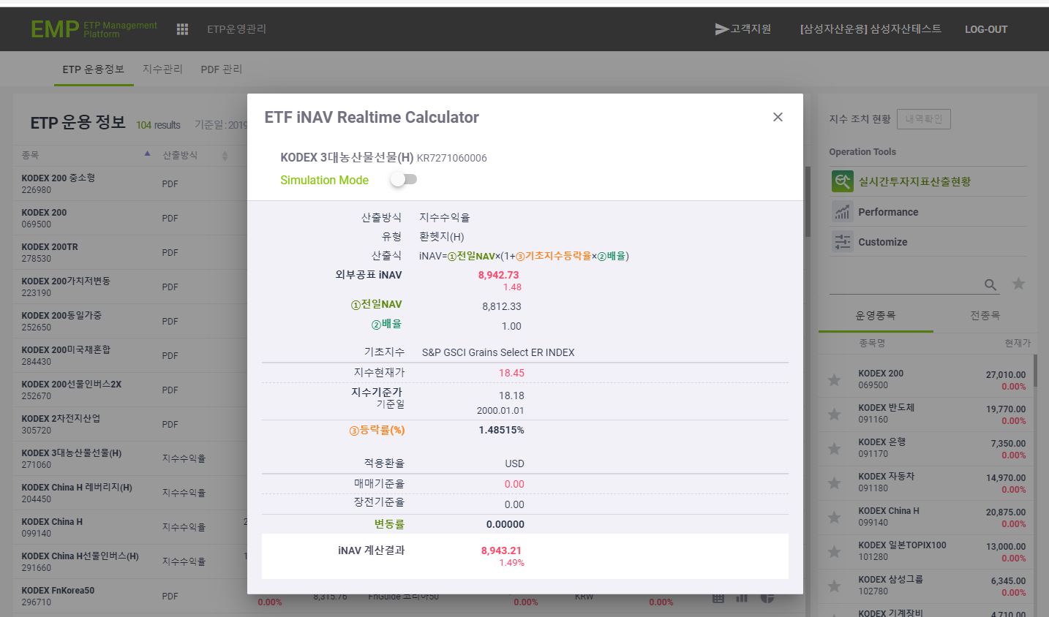
ETP 플랫폼 구축 |  |  |  | 단위테스트 결과서
단위테스트 ID | UT-ETP-OP-04 | 단위테스트명 | ETP 투자지표 산출현황
업무구분 | ETP | 작성자 | 최병국

1. 실시간투자지표산출현황 정보가 조회되는지 확인한다.
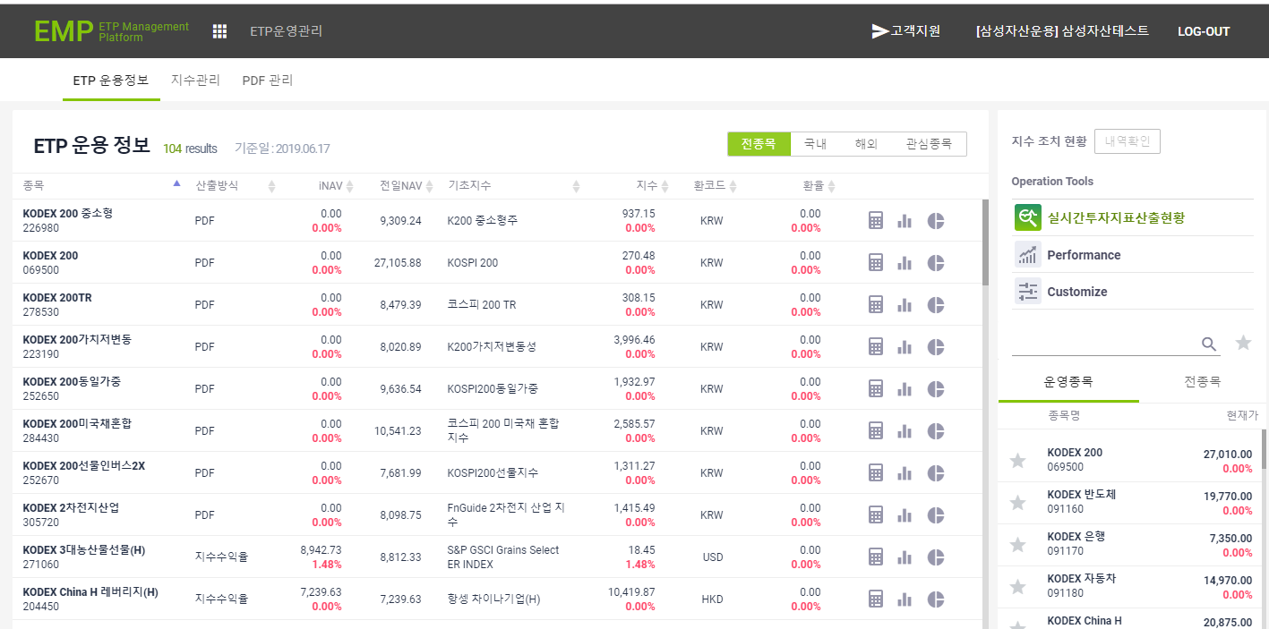

2. 산출방식이 PDF 인 경우 PDF 관련 Calculator 팝업창이 노출되는지 확인한다.
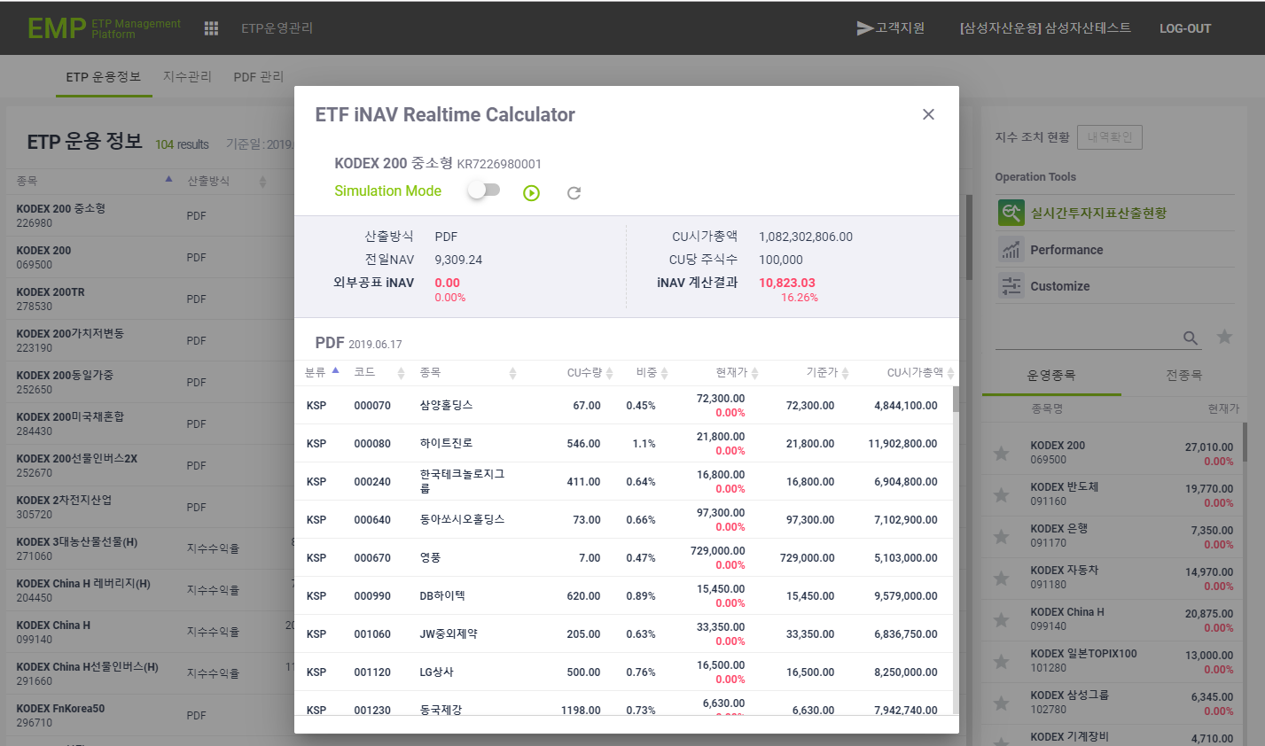
3. 산출방식이 지수수익율 인 경우 지수수익율 관련 Calculator 팝업창이 노출되는지 확인한다.

